Planilha2
Rótulos de Linha | Soma de Comissão
Julia | 4750
Juliana | 11200
Marcelo | 1390
Mariana | 7510
Total Geral | 24850

Planilha1
Tabela de automóveis |  |  |  |  |  | Carros Vendidos
Placa | Marca | Modelo | Ano | Valor |  | Placa | Código Vendedor | Nome Vendedor | Marca | Modelo | Valor | Comissão
DFG8987 | VW | Fox | 2015 | R$ 25,600.00 |  | XDF5487 | 2 | Juliana | Fiat | Pálio | R$ 17,000.00 | R$ 1,700.00
HFD9878 | Fiat | Toro | 2018 | R$ 95,000.00 |  | SDF7897 | 1 | Mariana | Chevrolet | Onix | R$ 45,800.00 | R$ 4,580.00
HHH8977 | Renault | Sandero | 2001 | R$ 15,400.00 |  | KJG4567 | 3 | Marcelo | VW | Golf | R$ 27,800.00 | R$ 1,390.00
KDF9877 | Chevrolet | S10 | 2011 | R$ 29,300.00 |  | KDF9877 | 1 | Mariana | Chevrolet | S10 | R$ 29,300.00 | R$ 2,930.00
KJG4567 | VW | Golf | 2010 | R$ 27,800.00 |  | HFD9878 | 2 | Juliana | Fiat | Toro | R$ 95,000.00 | R$ 9,500.00
SDF7897 | Chevrolet | Onix | 2002 | R$ 45,800.00 |  | HFD9878 | 4 | Julia | Fiat | Toro | R$ 95,000.00 | R$ 4,750.00
SDF7898 | Audi | A3 | 2010 | R$ 33,200.00
SDF7985 | Fiat | Uno | 2015 | R$ 55,300.00 |  |  |  |  |  | Totais | R$ 309,900.00 | R$ 24,850.00
XDF5487 | Fiat | Pálio | 2010 | R$ 17,000.00 |  |  |  |  |  | Média | R$ 51,650.00 | R$ 4,141.67
XSD8A78 | VW | Gol | 2005 | R$ 18,500.00 |  |  |  |  |  | Mais caro | R$ 95,000.00 | R$ 9,500.00
 |  |  |  |  |  |  |  |  |  | Mais Barato | R$ 17,000.00 | R$ 1,390.00
Vandedores
Código | Nome | Tipo | Total Comissão |  | Comissões
1 | Mariana | Classe A |  |  | Classe A | 10%
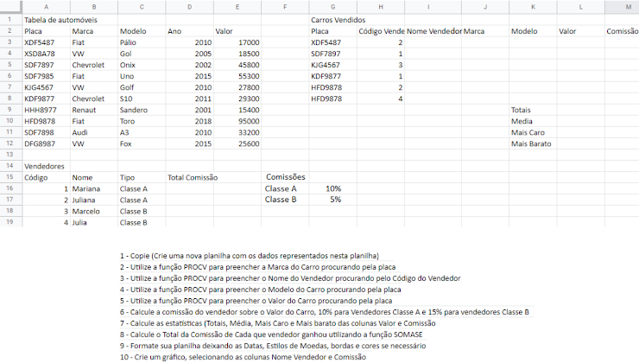
2 | Juliana | Classe A |  |  | Classe B | 5%
 | Total
Julia | 4750
Juliana | 11200
Marcelo | 1390
Mariana | 7510
3 | Marcelo | Classe B
4 | Julia | Classe B

